Sheet1
pands常见指令

数据清洗和预处理

处理缺失值：
处理缺失值： |  | data.isnull()

填充缺失值
 |  | data['age'].fillna(data['age'].mean(), inplace=True) |  |  |  | 会遍历指定的列或整个 DataFrame
 |  | data['gender'].fillna('Unknown', inplace=True) |  |  |  | 会根据你提供的填充方式（比如指定的常量值、均值、中位数等）进行填充。

 |  |  |  |  |  | mean() | 计算均值
 |  |  |  |  |  | median() | 计算中位数
 |  |  |  |  |  | mode() | 计算众数
 |  |  |  |  |  | sum() | 计算总和
 |  |  |  |  |  | count() | 计算非缺失值数量
 |  |  |  |  |  | min()
 |  |  |  |  |  | max()
 |  |  |  |  |  | std() | 计算标准差
 |  |  |  |  |  | var() | 计算方差
处理重复值
 | 查看 | data.duplicated()
 | 删除
 |  | data.drop_duplicates(inplace=True)

处理异常值
 | 查看 | data[(data['age'] < 0) | (data['age'] > 100)]
 | 删除 | data[(data['age'] >= 0) & (data['age'] <= 100)]

清除city字段的字符空格：
 | df['city']=df['city'].map(str.strip)
大小写转换：
 | df['city']=df['city'].str.lower()

更改数据格式：
 | df['price'].astype('int')

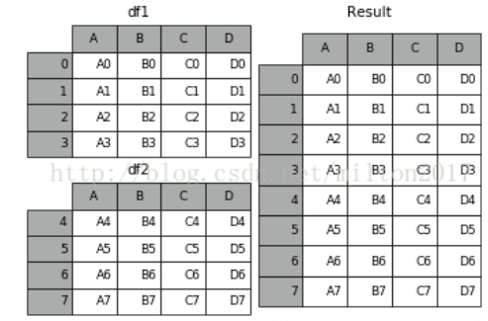
更改列名称：
 | df.rename(columns={'category': 'category-size'})
数据替换
 | df['city'].replace('sh', 'shanghai')

预处理

append
 | result = df1.append(df2)

join
 | result = left.join(right, on='key')

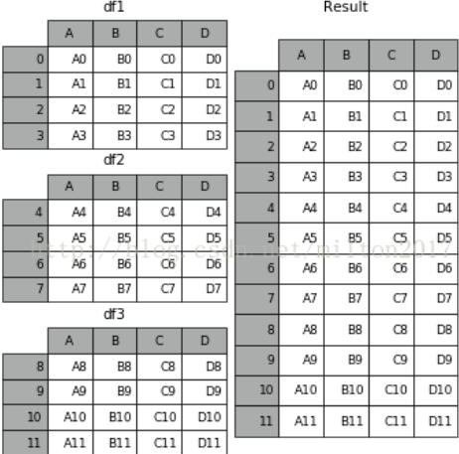
concat | pd.concat(objs, axis=0, join='outer', join_axes=None, ignore_index=False,
 |  | keys=None, levels=None, names=None, verify_integrity=False,
 |  | copy=True)

 | 例子：1.frames = [df1, df2, df3]
 | 2.result = pd.concat(frames)

选取一个列分组计算平均值
 |  | data.groupby('age')['salary'].mean() |  |  | 第一个是选的列，把里面相同的值全部集合然后计算

 |  | 按照age列分组计算总和
 |  | data.groupby('age')['salary'].sum()

 |  | 按照多列分组计算平均值
 |  | result = data.groupby(['age', 'name'])['salary'].mean()

数据表的信息查看
 |  | 数据表基本信息
 |  |  | df.info()
 |  | 每一列数据的格式：
 |  |  | df.dtypes
 |  | 某一列格式
 |  |  | df['B'].dtype
 |  | 查看前5行数据、后5行数据
 |  |  | df.head() #默认前5行数据
 |  |  | df.tail() #默认后5行数据

数据提取
 |  | 主要用到的三个函数：loc,iloc和ix，loc函数按标签值进行提取，iloc按位置进行提取，ix可以同时按标签和位置进行提取

按索引提取单行的数值
 |  | df_inner.loc[3]

按索引提取区域行数值
 |  | df_inner.iloc[0:5]

重设索引
 |  | df_inner.reset_index()

设置日期为索引
 |  | df_inner=df_inner.set_index('date')

使用iloc按位置区域提取数据

 |  | df_inner.iloc[:3,:2] #冒号前后的数字不再是索引的标签名称，而是数据所在的位置，从0开始，前三行，前两列。

适应iloc按位置单独提起数据

 |  | df_inner.iloc[[0,2,5],[4,5]] #提取第0、2、5行，4、5列

使用ix按索引标签和位置混合提取数据
 |  | df_inner.ix[:'2013-01-03',:4] #2013-01-03号之前，前四列数据

判断city列的值是否为北京

 |  | df_inner['city'].isin(['beijing'])

判断city列里是否包含beijing和shanghai，然后将符合条件的数据提取出来

 |  | df_inner.loc[df_inner['city'].isin(['beijing','shanghai'])]

提取前三个字符，并生成数据表

 |  | pd.DataFrame(df_inner['category'].str[:3])

数据筛选

使用“与”进行筛选
 |  | df_inner.loc[(df_inner['age'] > 25) & (df_inner['city'] == 'beijing'), ['id','city','age','category','gender']]

 |  | df.loc[行条件, 列名]

使用“或”进行筛选
 |  | df_inner.loc[(df_inner['age'] > 25) | (df_inner['city'] == 'beijing'), ['id','city','age','category','gender']].sort(['age'])

使用“非”条件进行筛选

 |  | df_inner.loc[(df_inner['city'] != 'beijing'), ['id','city','age','category','gender']].sort(['id'])

对筛选后的数据按city列进行计数

 |  | df_inner.loc[(df_inner['city'] != 'beijing'), ['id','city','age','category','gender']].sort(['id']).city.count()

使用query函数进行筛选

 |  | df_inner.query('city == ["beijing", "shanghai"]')

对筛选后的结果按prince进行求和

 |  | df_inner.query('city == ["beijing", "shanghai"]').price.sum()

数据汇总
 | groupby和pivote_table

对所有的列进行计数汇总
 |  | df_inner.groupby('city').count()

按城市对id字段进行计数
 |  | df_inner.groupby('city')['id'].count()

对两个字段进行汇总计数

 |  | df_inner.groupby(['city','size'])['id'].count()

对city字段进行汇总，并分别计算prince的合计和均值

 |  | df_inner.groupby('city')['price'].agg([len,np.sum, np.mean])

数据统计

简单的数据采样 |  |  |  | 用于从 DataFrame 中随机抽取 n 行数据
 |  | df_inner.sample(n=3)

“不放回”和“放回”指的是在随机抽取样本时，是否允许已经被抽取的样本再次被选中。

采样后不放回

 | df_inner.sample(n=6, replace=False)

采样后放回

 | df_inner.sample(n=6, replace=True)

计算列的标准差

 | df_inner['price'].std()

计算两个字段间的协方差

 | df_inner['price'].cov(df_inner['m-point'])

两个字段的相关性分析

 | df_inner['price'].corr(df_inner['m-point']) #相关系数在-1到1之间，接近1为正相关，接近-1为负相关，0为不相关

提取文件的绝对路径os.path.abspath(file_path)
提取文件的提取文件路径中的目录部分os.path.dirname(file_path)
提取文件的名字os.path.basename(file_path)包含拓展名字
提取文件的名字不包含拓展名字os.path.splitext(file_path)

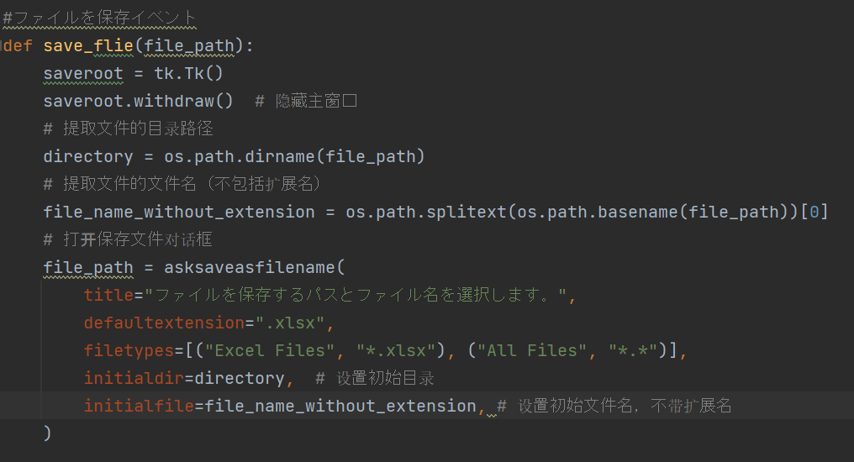

检查无效公式

用 Python 编写的，目的是遍历 Excel 工作簿（wb）中的每一个工作表（sheet），检查每个单元格的内容，特别是检查是否有无效的公式。如果检测到公式无效，代码会打印出错误信息并清除该公式。

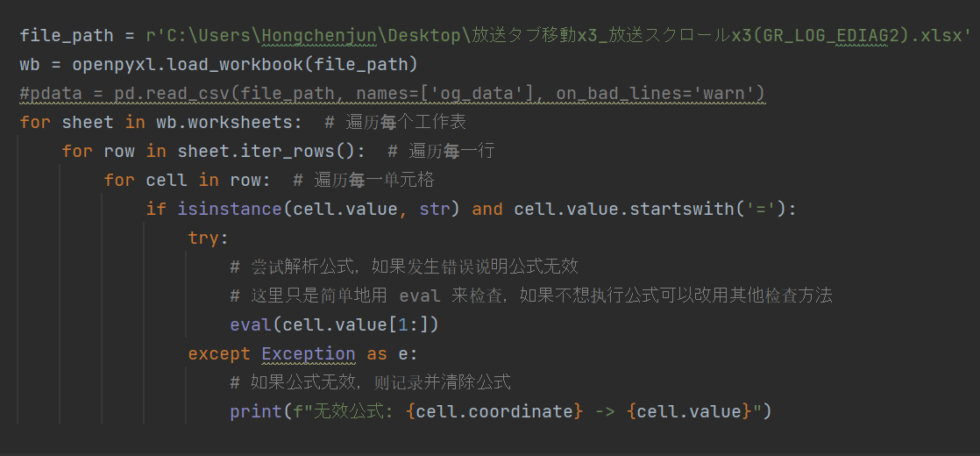

if isinstance(cell.value, str) and cell.value.startswith('='):
代码检查单元格的值（cell.value）是否是字符串，并且该字符串是否以等号（=）开头。公式在 Excel 中通常是以等号开始的（例如，=A1+B1）。如果满足这个条件，说明当前单元格是一个公式。

cell.coordinate 是当前单元格的位置（例如 A1），cell.value 是当前公式的内容。

历遍寻找和替换

